상품제안서
닥터지 윈터시즌 피부보습 기획 4P세트 | 상품코드: S47931

 |  |  |  |  |  |  | 02-713-8555 | www.synergygift.co.kr
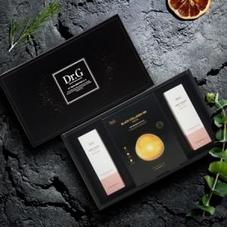

【상세/제작정보】

【인쇄/포장옵션】 | 스티커 / 포장지포장

【공급단가】 | 수량 | 20~ | 50~ | 100~ | 300~ | 1,000~
*VAT별도 | 단가 | 22,200원 | 20,750원 | 20,150원 | 19,300원 | 18,600원

【상품 URL】 | https://www.synergygift.co.kr:443/src/goods_detail.php?gdno=47931

